Лист1
 |  | Опросный лист ПСС (реклоузер)

1 | Номинальное напряжение, кВ | 6 |  | 10
2 | 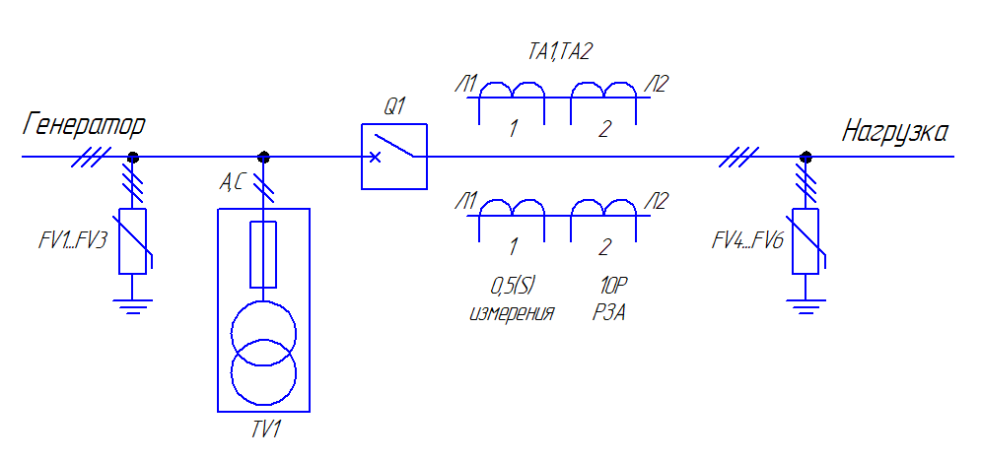 Пункт секционирования столбовой с односторонним питанием |  | 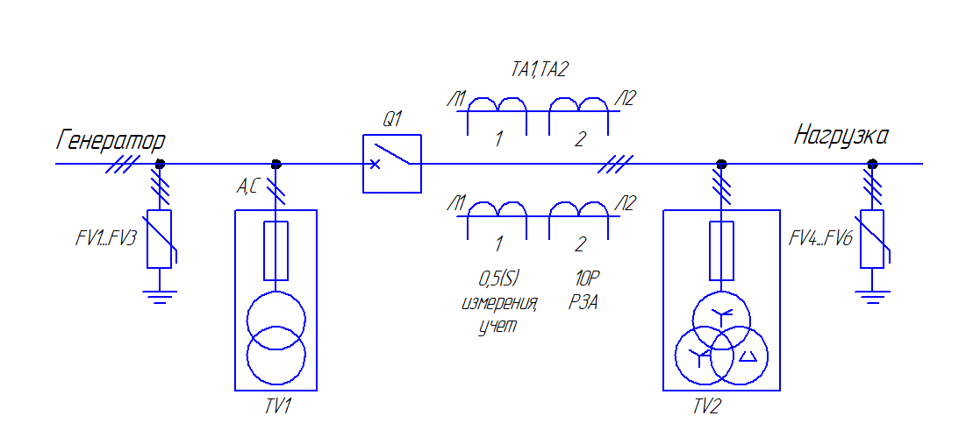 Пункт секционирования столбовой с учетом с односторонним питанием
 | 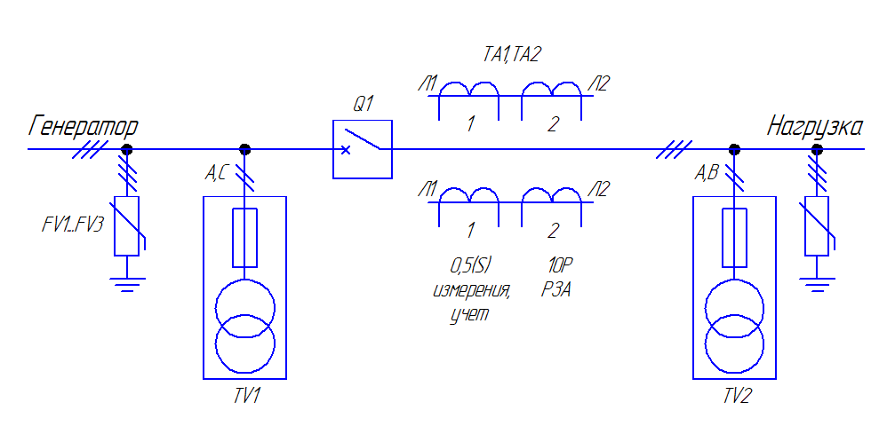 Пункт секционирования столбовой с двусторонним питанием |  | 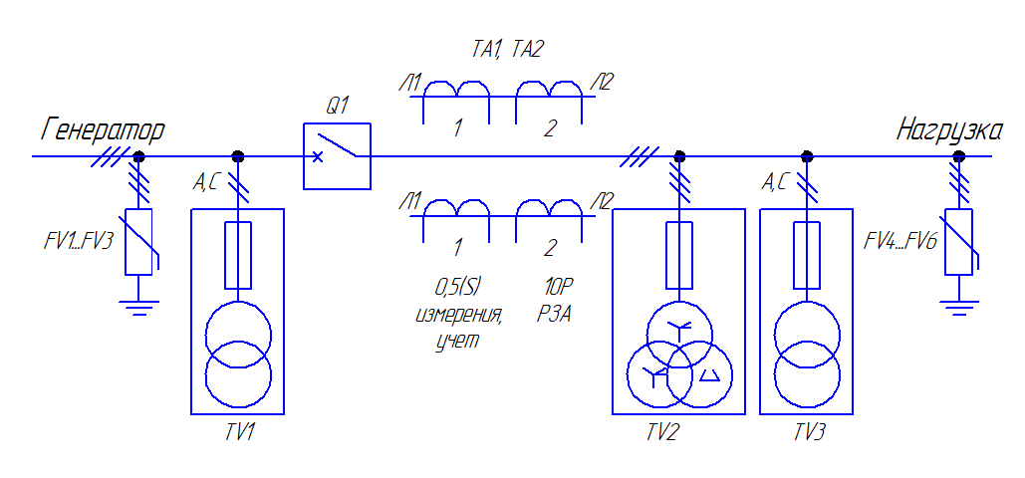 Пункт секционирования столбовой с учетом двусторонним питанием
3 | Выключатель тип, ток | BB/TEL (Таврида Электрик) |  | ВВР, ВВТ (Росвакуум, БРИЗ)
 |  | ВВУ-СЭЩ (Самара) |  | Др.:_____________________
4 | Класс точности ТТ | 0.2 | 0,2S | 0.5 | 0,5S
5 | Коэффициент трансформации ТТ | 5/5 | 20/5 | 30/5 | 50/5
 |  | 75/5 | 100/5 | 150/5 | 200/5
 |  | 250/5 | 300/5 | 400/5 | Др.:_________
6 | Класс точности ТН | 0.2 |  | 0.5
7 | Терминал релейной защиты | МКЗП МИКРО 2.0 |  | Сириус
 |  | Др.:_______________________________
8 | Телемеханика и телесигнализация | Телемеханика |  | Телемеханика+телесигнализация
 |  | Не требуется
9 | Ограничители перенапряжения | Один комплект |  | Два комплекта
10 | Счетчик электрической энерегии | Меркурий 230 ART-00 PQRSIDN |  | Меркурий 234 ARTM-00 PB.G
 |  | Др.:_______________________________
11 | Передача данных | GSM-модем |  | GPRS-модем
 |  | GSM+GPRS-модем |  | Не требуется
12 | Автономная работа от АКБ | Да(24ч.) |  | Нет
13 | Поставка РЛНД | Да |  | Нет
14 | Рама для установки на оборе | Одноопорный компл. |  | Двухопорный компл.
 |  | Не требуется
15 | Тип опоры | СВ110 |  | Др.______________
16 | Дополнительные требования

